상품제안서
송월 40수 170g 13시리즈 호텔수건 2P 풀세트 | 상품코드: S09029

 |  |  |  |  |  |  | 02-713-8555 | www.synergygift.co.kr
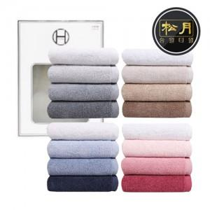 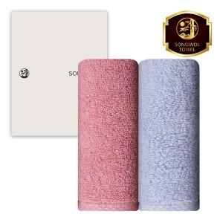

【상세/제작정보】 | <p><span style="font-size: 18.6667px;">※ 쇼핑백 구매시 CM 쇼핑백 동봉하여 출고 됩니다.</span></p>

【인쇄/포장옵션】 | 실크, 자수 / 포장지포장

【공급단가】 | 수량 | 50~ | 100~ | 300~ | 1,000~ | 3,000~
*VAT별도 | 단가 | 10,020원 | 9,480원 | 9,020원 | 8,780원 | 8,630원

【상품 URL】 | https://www.synergygift.co.kr:443/src/goods_detail.php?gdno=7294

